Arkusz1
FLUORESCENCJA

 | K | Cd 5 uM | Cd 10 uM | EGCG 0,5 uM | EGCG 1 uM | EGCG 5uM | EGCG 0,5 uM Cd 5 uM | EGCG 1 uM Cd 5 uM | EGCG 5 uM Cd 5 uM | EGCG 0,5 uMCd 10 uM | EGCG 1 uM Cd 10 uM | EGCG 5 uM Cd 10 uM
25.01. | 369521 | 254182 | 195292 | 321441 | 332821 | 355820 | 237530 | 242795 | 227202 | 188696 | 188843 | 193924
 | 314457 | 255879 | 197891 | 341077 | 315120 | 344580 | 261396 | 229343 | 250477 | 198078 | 203314 | 196050
 | 344590 | 273632 | 197901 | 317301 | 307292 | 307177 | 258911 | 249134 | 224973 | 203022 | 191780 | 193107
 | 328461 | 243934 | 201108 | 337629 | 321990 | 304355 | 237988 | 233225 | 235522 | 184416 | 195659 | 196202
 | 320559 | 281613 | 199844 | 331990 | 322086 | 315457 | 238487 | 255562 | 223680 | 188207 | 183564 | 164411
Fluorescence
1.02. | 304170 | 227340 | 175282 | 295781 | 284276 | 281309 | 228990 | 242969 | 226579 | 180442 | 189364 | 189437
 | 322146 | 231761 | 194380 | 322504 | 278718 | 281782 | 211351 | 206455 | 217148 | 181571 | 182656 | 182184
 | 301001 | 218746 | 184346 | 302504 | 307453 | 285230 | 213998 | 208398 | 191002 | 177232 | 185010 | 179007
 | 294172 | 225551 | 185101 | 280480 | 304370 | 304754 | 226936 | 199893 | 209279 | 188881 | 161954 | 195764
 | 292709 | 221101 | 202231 | 286674 | 313315 | 266658 | 246882 | 206125 | 216272 | 177439 | 166146 | 169454
średnia | 319178.6 | 243373.9 | 193337.6 | 313738.1 | 308744.1 | 304712.2 | 236246.9 | 227389.9 | 222213.4 | 186798.4 | 184829 | 185954
odch.str. | 23992.86212 | 22269.820986 | 8837.8253383 | 21310.981793 | 16726.111944 | 28331.933494 | 16743.538319 | 20525.321334 | 15748.261013 | 8517.1498519 | 12572.695176 | 11684.88566
 |  | 76.250068144 | 60.573484563 | 98.295468431 | 96.730827192 | 95.467615937 | 74.017149019 | 71.242213607 | 69.62039435 | 58.524725655 | 57.907704339 | 58.260171578

Absorbance
outliers | brak | brak | brak | brak | brak | brak | brak | brak | 222581.875 | 184995.77778 | 190023.75 | brak
Cd-EGCG/Cd |  |  |  |  |  |  | p=0,6842 | p=0,1903 | p=0,02665 | p=0,06525 | p=0,3154 | p=0,07526 | M-W
K- |  | p=0,00001 | p=0,00001 | p=0,8534 | p=0,5288 | p=0,2475
 |  | p<0,001 | p<0,001 | p=0,356 | p=0,55 | p=0,22 | p=0,901 | p=0,679 | p=0,670 | p=0,794 | p=0,5 | p=0,578 | Dwuczynnikowa

ABSORBANCJA

 | K | Cd 5 µM | Cd 10 µM | EGCG 0.5 µM | EGCG 1 µM | EGCG 5uM | Cd 5 µM EGCG 0.5 µM | Cd 5 µM EGCG 1 µM | EGCG 5 uM Cd 5 uM | Cd 10 µM EGCG 0.5 µM | Cd 10 µM EGCG 1 µM | EGCG 5 uM Cd 10 uM
25.01. | 0.119 | 0.233 | 0.261 | 0.104 | 0.12 | 0.145 | 0.292 | 0.26 | 0.262 | 0.284 | 0.299 | 0.319
 | 0.135 | 0.222 | 0.266 | 0.128 | 0.142 | 0.163 | 0.292 | 0.265 | 0.246 | 0.278 | 0.298 | 0.299
 | 0.148 | 0.243 | 0.28 | 0.147 | 0.192 | 0.163 | 0.27 | 0.241 | 0.269 | 0.299 | 0.312 | 0.314
 | 0.133 | 0.236 | 0.278 | 0.153 | 0.137 | 0.169 | 0.25 | 0.264 | 0.255 | 0.301 | 0.291 | 0.305
 | 0.122 | 0.301 | 0.216 | 0.125 | 0.167 | 0.164 | 0.256 | 0.24 | 0.226 | 0.306 | 0.301 | 0.277
1.02. | 0.184 | 0.251 | 0.314 | 0.162 | 0.209 | 0.224 | 0.315 | 0.26 | 0.236 | 0.325 | 0.306 | 0.314
 | 0.159 | 0.25 | 0.283 | 0.175 | 0.229 | 0.211 | 0.291 | 0.244 | 0.265 | 0.373 | 0.316 | 0.313
 | 0.171 | 0.265 | 0.3 | 0.185 | 0.195 | 0.207 | 0.271 | 0.278 | 0.281 | 0.368 | 0.311 | 0.317
 | 0.175 | 0.25 | 0.257 | 0.216 | 0.189 | 0.185 | 0.311 | 0.25 | 0.292 | 0.322 | 0.334 | 0.307
 | 0.157 | 0.258 | 0.273 | 0.198 | 0.194 | 0.236 | 0.389 | 0.263 | 0.277 | 0.313 | 0.313 | 0.329
średnia | 0.1503 | 0.2509 | 0.2728 | 0.1593 | 0.1774 | 0.1867 | 0.2937 | 0.2565 | 0.2609 | 0.3169 | 0.3081 | 0.3094
odch.str. | 0.022642388959 | 0.021604783421 | 0.02641884849 | 0.035011268027 | 0.034772914108 | 0.030764517801 | 0.039799637073 | 0.012331080875 | 0.020572095448 | 0.03189026323 | 0.012077987323 | 0.014033293745
 | 100 | 166.93280106 | 181.50365935 | 105.98802395 | 118.03060546 | 124.21823021 | 195.40918164 | 170.65868263 | 173.58616101 | 210.84497671 | 204.99001996 | 205.85495675
 | 7.53239819 | 4.3054570389 | 4.8421643127 | 10.989098565 | 9.8007085986 | 8.2390245853 | 6.775559597 | 2.4037194689 | 3.9425249996 | 5.0315972279 | 1.9600758395 | 2.2678238114
K | 100
Cd 5 µM | 166.93280106
Cd 10 µM | 181.50365935
EGCG 0.5 µM | 105.98802395
EGCG 1 µM | 118.03060546
Cd 5 µM EGCG 0.5 µM | 195.40918164
Cd 5 µM EGCG 1 µM | 170.65868263
Cd 10 µM EGCG 0.5 µM | 210.84497671
Cd 10 µM EGCG 1 µM | 204.99001996

outliers | brak | 0.24533333333 | 0.27911111111 | brak | brak | brak | 0.28311111111 | brak | brak | 0.3035 | brak | 0.313
Cd-EGCG/Cd |  |  |  |  |  |  | p=0,002612 | p=0,1198 | p=0,07878 | p=0,02084 | p=0,004135 | p=0,002626 | M-W
K- |  | p=0,000278 | p=0,00002165 | p=0,5452 | p=0,05243 | p=0,01722 | p=0.000278 | p=0,0001817 |  | p=0,00004571 | p=0,00001083
 |  | p<0,001 | p<0,001 | p=0,007 | p=0,013 | p=0,001 | p=0,085 | p=0,284 | p=0,165 | p=0,354 | p=0,901 | p=0,862 | dwuczynnikowa

Dwuczynnikowa
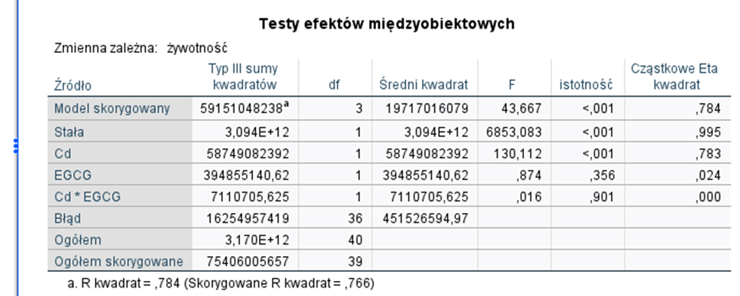
Cd 5xEGCG 0,5

